Sheet1
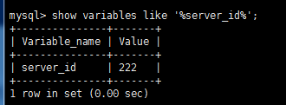
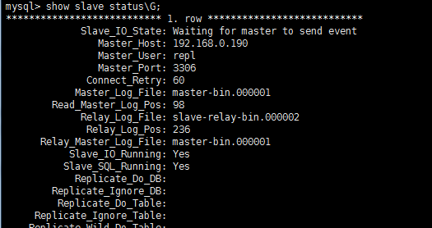
mysql 的主从同步和双主互备、读写分离的均衡配置
一、主从配置：
1、需要实现安装两太mysal或者已有的，如果是已有的mysql服务，先保证两边的数据一致。。
2、开始配置mysql ，windows系统的配置mysql安装目录下面的my.ini，centos7（linux）系统的配置/etc/my.cnf。
windows里面的mysql作为主，linux中的作为从。
先配置主服务（master）：
（1）、打开my.ini文件，并找到 [mysqld] 节点，在其下面添加如下代码
## 唯一标示
server-id=111 （此处建议不要使用默认的server-id）
log-bin=master-bin （启动二进制文件）
log-bin-index=master-bin.index
## 同步的数据库
binlog-do-db=spring（可以不加）
## 不同步的数据库
binlog-ignore-db=mysql（可以不加）
binlog-ignore-db=information_schema（可以不加）
（2）、创建一个主从copy账户，， 启动mysql服务，登录到mysql的root用户（开始 > cmd > mysql -uroot -p密码）
mysql > GRANT REPLICATION SLAVE ON *.* TO 'repl'@'192.168.0.%' IDENTIFIED BY '123456'; //注意命令中的ip可以使用从服务器的完整ip或者直接用%又或者类似上面的。
（3）、查看server_id是否为我们配置的
mysql > mysql> show variables like '%server_id%'; //注意和server_uuid区别
（4）、显示master服务的配置状态
mysql > show master status;
+-------------------+----------+--------------+-----------------------------------------------------------+
| File | Position | Binlog_Do_DB | Binlog_Ignore_DB |
+-------------------+----------+--------------+-----------------------------------------------------------+
| master-bin.000001 | 98 | spring | training,mysql,information_schema,erp,demo,db_agriculture |
+-------------------+----------+--------------+-----------------------------------------------------------+
1 row in set (0.00 sec)
配置从服务（slave）
打开my.ini文件，并找到 [mysqld] 节点，在其下面添加如下代码
（1）、打开 my.cnf 文件，找到 [mysqld]节点，在其下面添加如下代码
server-id=222
relay-log-index=slave-relay-bin.index
relay-log=slave-relay-bin
重启 mysql 服务；；；
（2）、查看server_id
mysql> show variables like '%server_id%';
（3）、在从服务器中尝试连接下主服务器的copy用户，看下是否可以连接上（就是上面创建的用户）
[root@localhost data]# mysql -urepl -h192.168.0.190 -p123456
如果正常连接说明ok，连不上可以看看此用户的权限是给到
（4）、a、配置连接 master mysql服务器 (此处的几个关键的属性值已经在上面截图中指出来了)
mysql > change master to master_host='192.168.0.190', //master服务器的ip（通过ipconfig查出来）
master_port=3306,
master_user='repl', //新创建的copy用户
master_password='123456', //用户密码
master_log_file='master-bin.000001', //已经在上面指出来
master_log_pos=98; //已经在上面指出来了
b、启动 slave 开始同步；；
mysql > start slave;
c、查看是否同步正常
mysql > show slave status\G;
d、如果以下两项都是yes就ok了
Slave_IO_Running: Yes
Slave_SQL_Running: Yes
若 Slave_IO_Running: No 解决办法 http://www.linuxidc.com/Linux/2014-02/96945.htm
查看mysql的错误日志在data文件夹中的*.err就是了，，出问题了多看错误日志文件
注意：在进行主从同步的时候，建议使用从数据库只读操作。以免对从数据库进行DML（insert，updata，delete）语句操作，导致主从同步失败。。如果在应用中需要主从同步，建议使用database proxy来动态完成读写的分离。。。
mysql的只读操作：（此操作不影响主从的复制问题，亲自测试有影响）
mysql> show global variables like "%read_only%"; mysql> flush tables with read lock;//这里是为了让root用户也受到只读的限制，给多有的表加锁 mysql> set global read_only=1;
读写操作：
mysql> unlock tables; mysql> set global read_only=0;
二 、 双主互备
就是把上面主从同步，逆向完成一次。双主有利于数据备份和负载均衡。
三、读写分离

